Sheet1
 |  |  |  |  |  |  |  |  | 日付 | 2025-12-26
 |  |  |  | 住所録の作成 |  |  |  |  | 曜日 | 金曜日
 |  | 会員名簿 |  |  |  |  |  |  | 時刻 | 2025-12-26 17:20:00
A | B | C | D | E | F | G | H | I | J
番号 | 氏名 | 性別 | 郵便番号 | 住所 | 電話番号 | FAX番号 | 講座 参加 | 生年月日 | 年齢
1 | 山田 太郎 | 男性 | 7470233 | 山口県山口市徳地岸見 8-8 | 123-111-1111 | 145-587-7425 | ○ | 2010-10-01 | 15歳
左の郵便番号を入力
改行は
Alt ＋ ｴﾝﾀｰ
2 | 田中 一郎 | 男性 |  |  |  |  | ○ | 2022-11-01 | 3歳
3 | 明徳 花子 | 女性 |  |  |  |  |  | =DATEDIF(I6,TODAY(),"Y")&"歳"
4 | 鈴木 五郎
ｾﾙの書式設定
5
6 |  |  | Ctrl ＋1
家におるとでれ～
Alt→D→L
ｵｰﾄﾌｨﾙ
 | B |  | C , H |  | D | E |  |  | I
 | ふりがな |  | データ→データの入力規則 |  | セルの書式設定 | E列だけを日本語入力に |  |  | 和暦にする
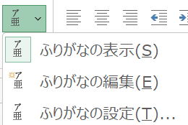
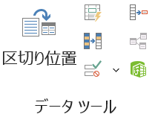
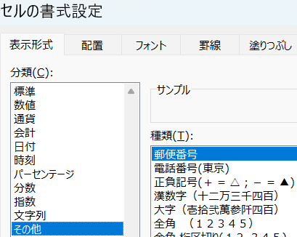
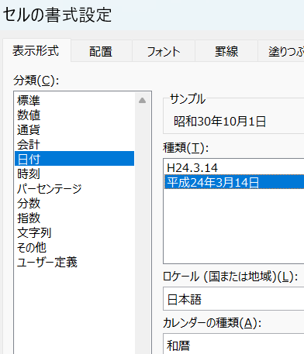
 |  |  |  |  |  | データ
 |  |  |  |  |  | →データの入力規則
 |  |  |  |  |  | →日本語入力
 |  |  |  |  |  | →ひらがな
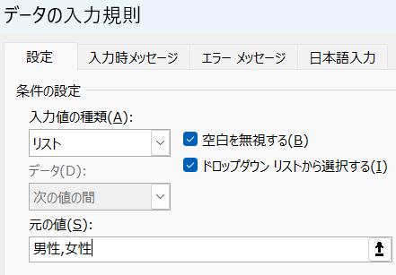
和暦
 |  |  |  |  |  | D列とF列から I 列
 |  |  |  |  |  | は数字入力
 |  |  |  |  |  | 日本語入力
 |  |  |  |  |  | オフにする
男性,女性

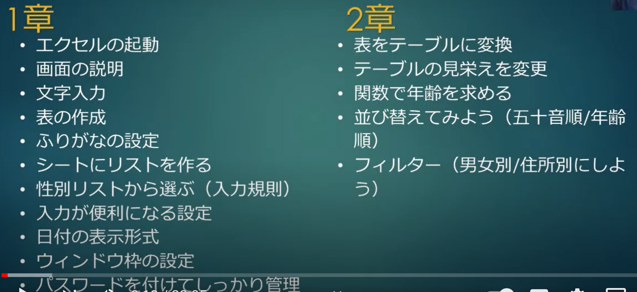

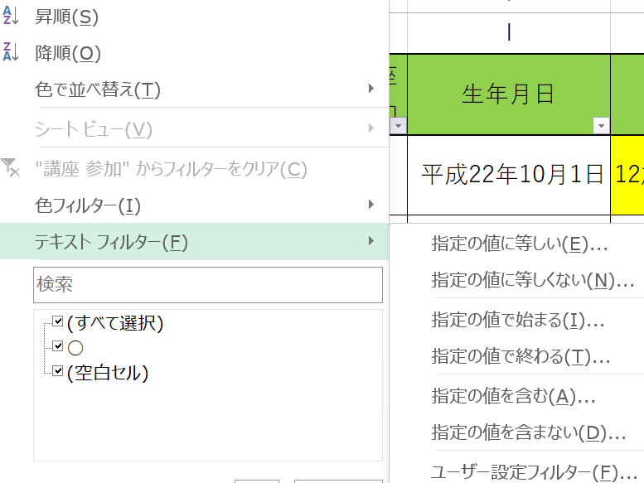
並べ替え
 | 昇順
 | 降順

抽出

集計

